Лот № 1
Лот № 1 |  | Пример отдельных аттракционов на фото
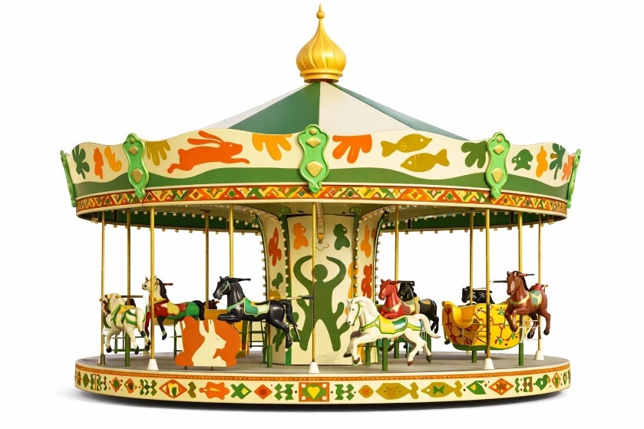
Аттракцион механизированный лошадки (по типу свадебный аттракцион, вращательное движение по кругу). В комплектации со световым и звуковым оборудованием. Ограждение. Соответствие требованиям безопасности в рамках действующего законодательства РФ с подтверждающимим документами. Бесфундаментный. Кабинка оператора. Диаметр без ограждения: не более 7 м Ограждение: не менее допустимого по требованиям ГОСТ Высота: не более 4,5 м Количество посадочных мест: не более 17 Мощность: не более 5 кВт | Концепция: Современное брендирование с использованием фирменного паттерна.

 | Графика: сквозной паттерн из стилизованных деревьев, листьев, животных, птиц и фигур людей.

Высота ограждения устанавливается в соответствии с нормами и требованиями законодательства по установлению ограждений к аттракционам, нестационарным торговым объектам.
Расстояния между рейками 90 мм, рейка 100 мм. Итоговый внешний вид, включая цвет ограждения, согласовывается с главным архитектором администрации МО ГО "Сыктывкар"

 | Внешний вид:
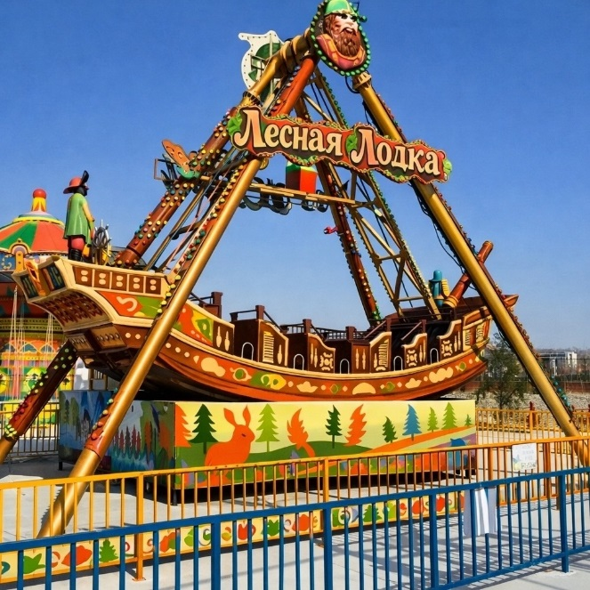

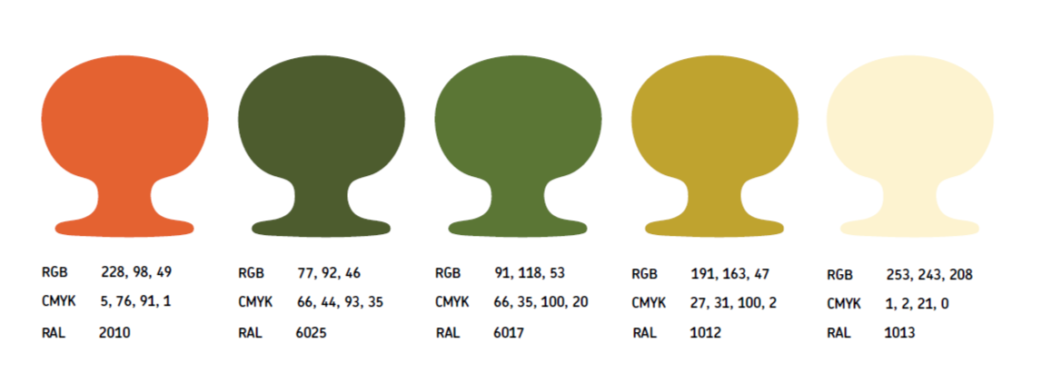
Аттракцион механизированный лодка (по типу лодка викингов, маятниковое движение). В комплектации со световым и звуковым оборудованием. Ограждение. Соответствие требованиям безопасности в рамках действующего законодательства РФ с подтверждающимим документами. Бесфундаментный. Кабинка оператора. Длина без ограждения: не более 20 м Ширина без ограждения: не более 8 м Ограждение: не менее допустимого по требованиям ГОСТ Угол подъема: не менее 50 градусов, не более 90 градусов Высота: не более 13 м Количество посадочных мест: не более 32, не менее 24 Мощность: не более 20 кВт

Аттракцион механизированный по типу "цепочная карусель" (вращательное движение по кругу). В комплектации со световым и звуковым оборудованием. Ограждение. Соответствие требованиям безопасности в рамках действующего законодательства РФ с подтверждающимим документами. Бесфундаментный. Кабинка оператора. Диаметр вращения: не более 14 м Ограждение: не менее допустимого по требованиям ГОСТ Высота: не более 13 м, высота посадочного места при вращении: не более 2 м Количество посадочных мест: не более 24 Мощность: не более 15 кВт
 | Цвета: зеленый, хаки, оранжевый.

 | Применение: оклейка и покраска аттракционов в цвета природы с нанесением паттерна на кабины, опоры, ограждения

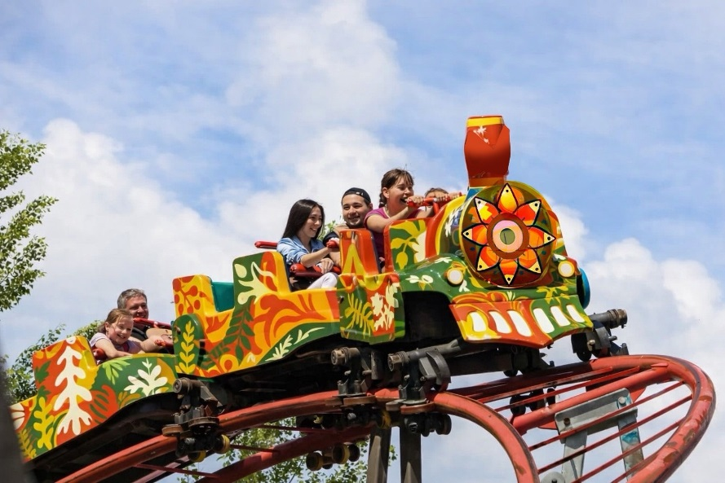
Аттракцион механизированный детская катальная гора (по типу "Гусеница", движение по треку). В комплектации со световым и звуковым оборудованием. Ограждение. Автоматическая система входа/выхода, фиксация посетителей, купе поезда оборудованы страховочными поручнями, образ поезда из стеклопластика. Соответствие требованиям безопасности в рамках действующего законодательства РФ с подтверждающимим документами. Бесфундаментный. Кабинка оператора, вокзал. Длина без ограждения: не более 20 м Ширина без ограждения: не более 10 м Ограждение: не менее допустимого по требованиям ГОСТ Максимальная высота трека: не более 1 м Количество посадочных мест: не менее 8, кабинок не более 6 Мощность: не более 7,5 кВт | Эффект: современный экологичный дизайн, узнаваемый стиль, единство визуального кода парка.

 | Цель: Создание уникальной визуальной среды, повышение туристической привлекательности и сохранение аутентичности региона через тематическое оформление аттракционов.

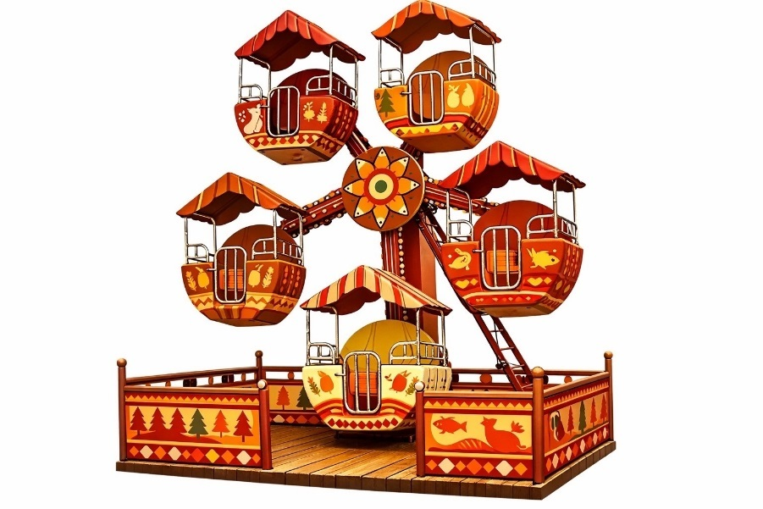
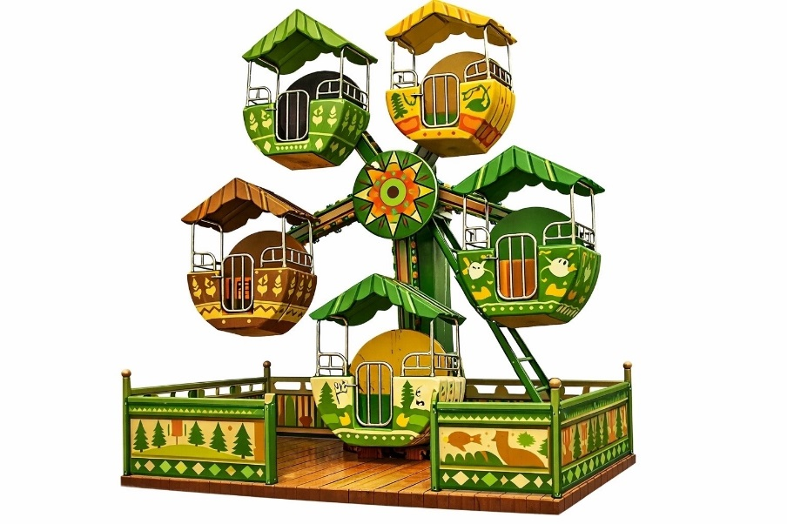
Аттракционы механизированные детские (по типу "детского колеса обозрения", качели, кабинки). В комплектации со световым и звуковым оборудованием. Ограждение. Соответствие требованиям безопасности в рамках действующего законодательства РФ с подтверждающимим документами. Бесфундаментные. Не менее двух аттракционов. Общая площадь с ограждением: не более 100 кв.м Ограждение: не менее допустимого по требованиям ГОСТ Максимальная высота аттракционов: не более 7 м Общая мощность: не более 7,5 кВт

 | RAL 2010; RAL 6025; RAL 6017; RAL 1012; RAL 1013

Безалкогольное кафе (павильон) по оказанию услуг общественного питания, круглогодичное размещение. Объект общественного питания, входящий в комплекс аттракцинов, предназначен для входа посетителей внутрь, с обеспечением доступа в объект маломобильных групп граждан и людей, управляющих детской коляской. Допускается размещение стоек, посадочных мест, столов - с соблюдением норм, установленных для объектов общественного питания. Цветовая гамма перекликается с комплексом. Материал стен - металлический каркас, облицовка фасадной доской, фасадная кассета, деревянная рейка или HPL панели с текстурой древесины. Остекленение не менее 25 %. Площадь: не более 200 кв.м. Высота/длина/ширина: не более 3,5 / 20 / 10 м Количество посадочных мест: не более 25 Требования к внешнему виду кафе определены в постановлении администрации МО ГО «Сыктывкар» от 01.03.2012 № 3/584 «Об утверждении правил работы нестационарных торговых объектов и порядка организации уличной торговли на территории МО ГО «Сыктывкар»». | Допустимые к использованию цвета: RAL 7009 (зелёно-серый), RAL 7021 (чёрно-серый). Допустимые к использованию материалы стен: HPL панели. Допустимые к использованию материалы крыши: HPL панели. Допустимые к использованию материалы дверей и окон: алюминий. | 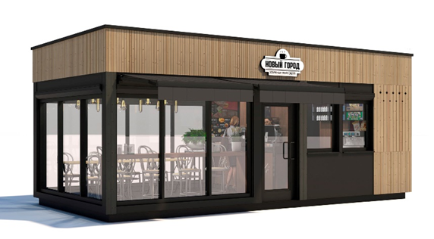

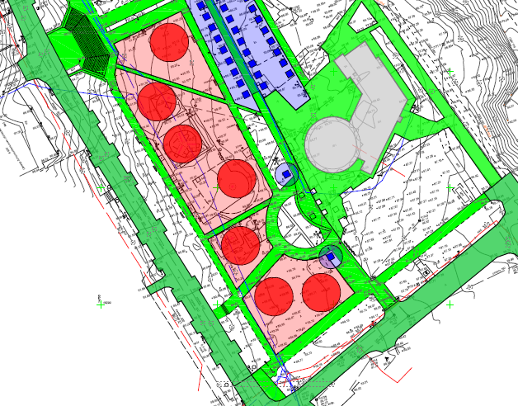

Кафе

